분석작업-1
유제품 납품 현황

납품업체 | 제품명 | 납품일자 | 납품단가 | 납품수량 | 납품총액
하나식품 | 고단백치즈 | 2025-07-05 | 8,500 | 2,000 | 17,000,000
다원식품 | 고단백치즈 | 2025-07-05 | 7,600 | 1,800 | 13,680,000
현대식품 | 하루건강우유 | 2025-07-05 | 4,800 | 1,600 | 7,680,000
유명식품 | 고소한버터 | 2025-07-05 | 8,500 | 1,500 | 12,750,000
유명식품 | 하루건강우유 | 2025-07-16 | 4,800 | 2,400 | 11,520,000
하나식품 | 하루건강우유 | 2025-07-16 | 4,800 | 1,900 | 9,120,000
현대식품 | 고단백치즈 | 2025-07-16 | 8,500 | 1,800 | 15,300,000
다원식품 | 고소한버터 | 2025-07-16 | 7,600 | 1,600 | 12,160,000
현대식품 | 고소한버터 | 2025-07-25 | 7,600 | 2,200 | 16,720,000
다원식품 | 하루건강우유 | 2025-07-25 | 4,800 | 2,000 | 9,600,000
하나식품 | 고소한버터 | 2025-07-25 | 7,600 | 1,900 | 14,440,000
유명식품 | 고단백치즈 | 2025-07-25 | 8,500 | 1,600 | 13,600,000

납품업체 | (모두)

 | 열 레이블
 | 2025-07-05 |  | 2025-07-16 |  | 2025-07-25
행 레이블 | 합계 : 납품수량 | 합계 : 납품총액 | 합계 : 납품수량 | 합계 : 납품총액 | 합계 : 납품수량 | 합계 : 납품총액
고단백치즈 | 3,800 | 30,680,000 | 1,800 | 15,300,000 | 1,600 | 13,600,000
고소한버터 | 1,500 | 12,750,000 | 1,600 | 12,160,000 | 4,100 | 31,160,000
하루건강우유 | 1,600 | 7,680,000 | 4,300 | 20,640,000 | 2,000 | 9,600,000
총합계 | 6,900 | 51,110,000 | 7,700 | 48,100,000 | 7,700 | 54,360,000

 |  |  |  |  |  |  | 1 | 삽입 → 왼쪽 상단 피벗 테이블
 |  |  |  |  |  |  |  | 기존 워크시트 선택
 |  |  |  |  |  |  |  | 위치 칸 클릭
 |  |  |  |  |  |  |  | A20 입력

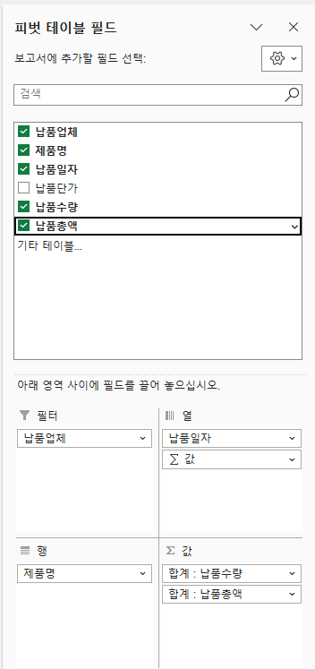

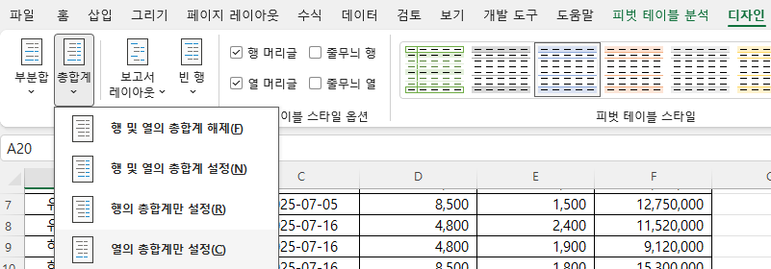

 |  |  |  |  |  |  |  | 피벗 테이블 안에서 합계 : 납품수량 값 아무거나 클릭합니다.

 |  |  |  |  |  |  |  | 1. 마우스 오른쪽 클릭
 |  |  |  |  |  |  |  | 2. 값 필드 설정
 |  |  |  |  |  |  |  | 3. 왼쪽 아래 표시 형식
 |  |  |  |  |  |  |  | 4. 범주: 숫자
 |  |  |  |  |  |  |  | 5. 1000 단위 구분 기호 사용 체크
 |  |  |  |  |  |  |  | 6. 소수 자릿수는 보통 0
 |  |  |  |  |  |  |  | 7. 확인

 |  |  |  |  |  |  |  | 피벗 테이블 클릭
 |  |  |  |  |  |  |  | 상단 피벗 테이블 디자인
 |  |  |  |  |  |  |  | 피벗 테이블 스타일 목록 펼치기
 |  |  |  |  |  |  |  | 연한 파랑, 피벗 스타일 보통 13 선택

차트작업
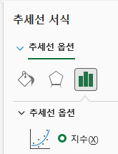
특산물 판매 현황

구분 | 지역 | 상품명 | 단가 | 전월판매량 | 당월판매량
농산물 | 논산 | 딸기 | 14,000 | 2,542 | 2,898
농산물 | 정선 | 찰옥수수 | 15,000 | 2,108 | 1,792
농산물 | 청도 | 미나리 | 12,000 | 3,193 | 2,522
수산물 | 목포 | 낙지 | 24,000 | 1,829 | 1,533
수산물 | 울릉도 | 오징어 | 18,000 | 3,965 | 4,630
수산물 | 통영 | 굴 | 20,000 | 2,139 | 1,797
축산물 | 제주 | 흑돼지 | 36,000 | 1,732 | 1,975
축산물 | 횡성 | 한우 | 68,000 | 1,426 | 1,697

농/수산물 판매 현황

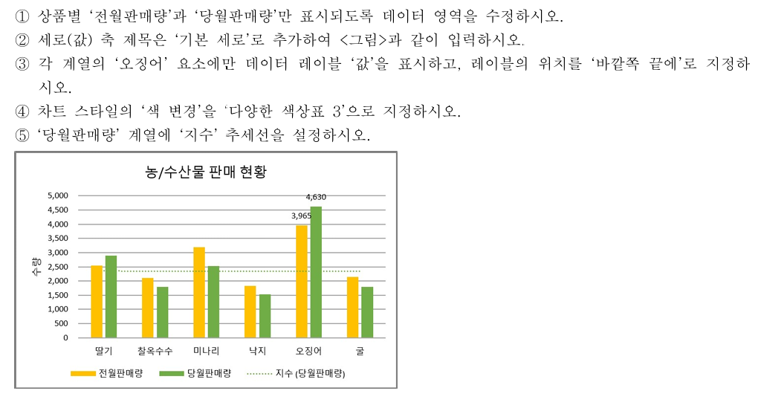
 |  |  |  |  |  | 1 차트 우클릭 -> 데이터 선택
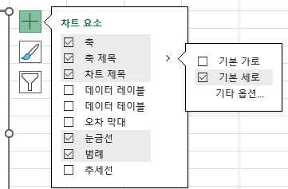
 |  |  |  |  |  | 2

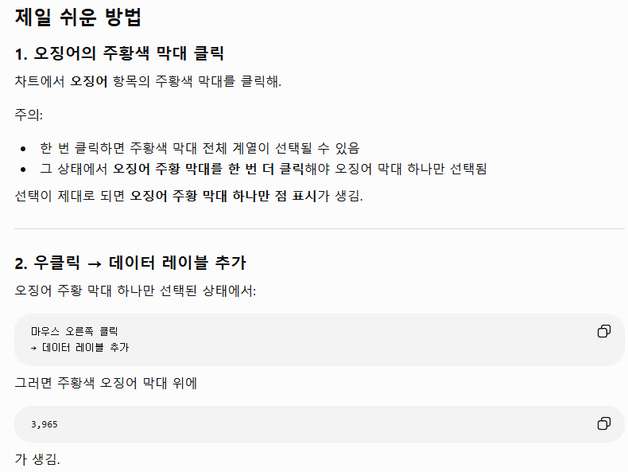
 |  |  |  |  |  | 3

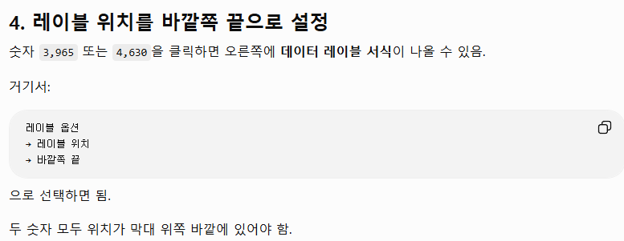

 |  |  |  |  |  |  | 4 | 차트디자인->색변경->

 |  |  |  |  |  |  | 5 | 당월판매량 계열 막대 하나 클릭 (초록색 막대)
 |  |  |  |  |  |  |  | 마우스 오른쪽 클릭

 |  |  |  |  |  |  |  | 회색 막대가 선택된 상태에서 우클릭.

 |  |  |  |  |  |  |  | 메뉴에서:

 |  |  |  |  |  |  |  | 추세선 추가

 |  |  |  |  |  |  |  | 를 클릭.

